GEN2 실험용 핀 설정
GPIO Configuration of allears GEN2
사용하는 칩셋 : stm32 L412kb
패키징 형태 : UFQFPN32
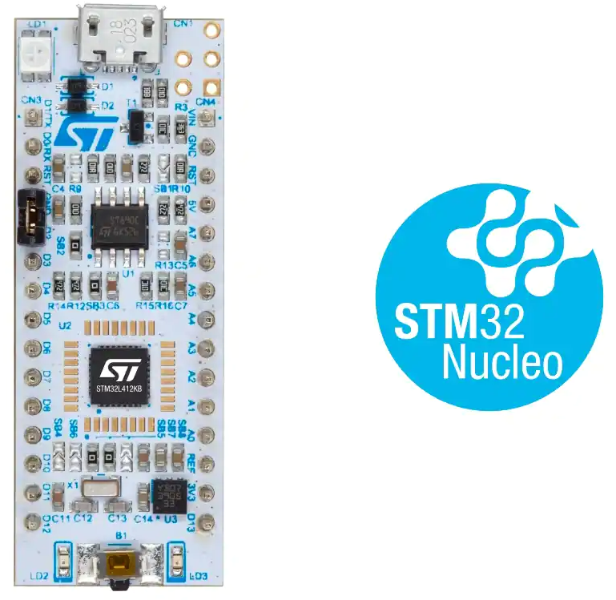
칩 핀 개수: 32핀
GPIO(핀 번호 | Name | Config | Description
PA00 | SYS_WKUP1 |  | 시스템 wake up 핀
PA01 | STIM_ANODE | PWM / TIM2 / CH2 | ANODE 자극 펄스 발생 핀
PA02 | VCP_TX | UART2_Tx | 상태 값을 제어 및 수신하기 위한 통신 핀
PA03 | STIM_CATHODE | PWM / TIM2 / CH4 | CATHODE 자극 펄스 발생 핀
PA04 | START_BTN | INPUT | 장치 시작 및 멈춤 버튼
PA05 | STIM_CURRENT_CTRL | PWM / TIM2 / CH1 | CURRENT SOURCE 제어 펄스 발생 핀
PA06 | VDDH_FEEDBACK | ADC1 | 전압 레벨을 피드백 제어하기 위한 ADC 핀
PA07 | PEAK_DETECTION | ADC2 | 피크를 감지하는 ADC 핀
PA08 | STEP_UP_SW | PWM / TIM1 / CH1 | 전압 레벨 설정 PWM
PA09 | DAC0 | OUTPUT | DAC 전류 설정 BIT 핀
PA10 | DAC1 | OUTPUT | DAC 전류 설정 BIT 핀
PA11 | DAC2 | OUTPUT | DAC 전류 설정 BIT 핀
PA12 | DAC3 | OUTPUT | DAC 전류 설정 BIT 핀
PA13 | SWDIO | SWDIO | 디버거 관련 핀
PA14 | SWCLK | SWCLK | 디버거 관련 핀
PA15 | VCP_RX | UART2_Rx | 상태 값을 제어 및 수신하기 위한 통신 핀
PB00 | QCC_CTRL0 | OUTPUT | Bluetooth 칩간의 신호 제어핀
PB01 | QCC_CTRL1 | OUTPUT | Bluetooth 칩간의 신호 제어핀
PB03 | LED | OUTPUT | 상태 표시용 LED / TP 겸용
PB04 | BIPHASIC_SW | OUTPUT | PEAK 감지 기능의 전원을 ON/OFF 하는 핀
PB05 | PEAK_DISCHG_SW | OUTPUT | PEAK 감지 기능의 출력을 ON/OFF 하는 핀
PB06 | QCC_UART_TX | UART1_Tx | Bluetooth칩과의 통신 핀
PB07 | QCC_UART_RX | UART1_Rx | Bluetooth칩과의 통신 핀
PC14 | RCC_OSC32_IN | RCC_OSC32_IN | 시스템 클럭 크리스탈 입력
PC15 | RCC_OSC32_OUT | RCC_OSC32_OUT | 시스템 클럭 크리스탈 출력
NRST | NRST | NRST | 칩 리셋핀

 | PEAK_DETECTION | ADC | 피크를 감지하는 ADC 핀

